R型电机综合测试
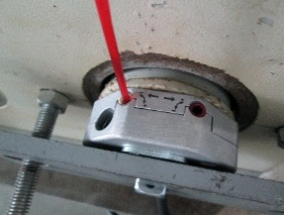 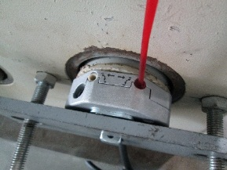
1.电机装入综合测试台
2.装测试扣板
3.接电源线
DOOYA 作业指导书JS-9-1.10 C/04
适用类型：R型电机 | 制程站别：综合测试 | 人数：1 | 标准工时： | 日期：2019/7/9
作业步骤：

4.按启动开关
1.减速端装入测试台
5.对码
2.用手来回转动，使电机减速端卡进测试台方形槽中
3.电机卡入后，内齿套卡扣与测试台皇冠治具红色记号对齐，插入电机
6.调节白色蜗杆
4.完整插入效果
★先确认产品电压频率并调整好
★124#砝码加重20%测试
★110V/120V 20N/32r电机砝码减重20%测试
7.测试上行刹车
方轴插入测试扣板
测试扣板贴平前盖板
按表格中的接线顺序进行接线
8.按下行键
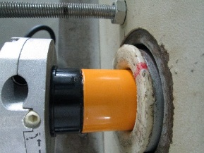   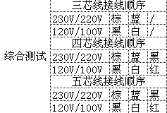

9.调节红色蜗杆
按下开关测试台启动
按下正转开关，按下发射器的P2+P2+上，电机声音转动提示对码成功
10.测试下行刹车
P2即为设置键
★R型双向电机对码：上电提示后长按停止键2S，电机声音转动提示对码成功
按发射器上行键后电机上行
1.依据网印调节白色蜗杆，电机上行，当砝码碰到计数开关，减死电机
2.测试负载下白蜗杆松紧程度
计数开关

★根据产线综合测试台方向，白蜗杆控制电机上行，红蜗杆控制电机下行（230V）；红蜗杆控制电机上行，白蜗杆控制电机下行（120V）
待砝码完全落下，按启动开关，电机停止，取下电源线及扣板
11.取出电机
★用PP调节杆调节蜗杆,不能有紧、卡或调节杆断现象
★不要有电机拉不动
★注意不要有反转网印不能错
依据网印调节红色蜗杆往“+”方向调节，电机上行，然后反向调节，电机停止运行，此动作循环三次，每次电机运行距离不小于10CM，测试上行电机提升力
★电机不能有拉不动现象
按发射器下行键，电机下行
下行键
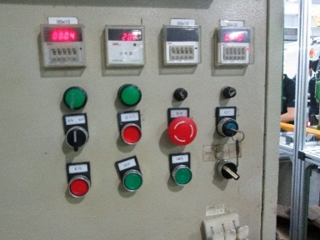   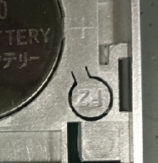 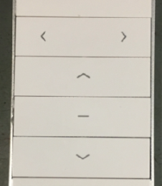

1.依据网印调节红色蜗杆，电机下行，当砝码碰到计数开关，减死电机
2.测试负载下红蜗杆松紧程度
计数开关
依据网印调节红色蜗杆往“+”方向调节，电机下行，然后反向调节，电机停止运行，此动作循环三次，每次电机运行距离不小于10CM，测试下行电机刹车
刹车不能打滑
★不能刹车打滑

